G.14-2567
ภาพถ่ายและรูปตัดขวางลำน้ำสถานีสำรวจอุทกวิทยาน้ำฝาง (G.14)
บ้านคายใน ต.บ้านคาย อ.แม่อาย จ.เชียงใหม่ ปี 2567
 |  |  |  |  |  |  |  |  |  |  |  | 2566 |  |  | 2567
 |  |  |  |  |  |  |  |  |  |  |  | สำรวจเมื่อ 9 มี.ค.2566 |  |  | สำรวจเมื่อ 10 ม.ค.2567
 |  |  |  |  |  |  |  |  |  |  |  | ระยะ | ระดับ | ผิวน้ำ | ระยะ | ระดับ | ผิวน้ำ
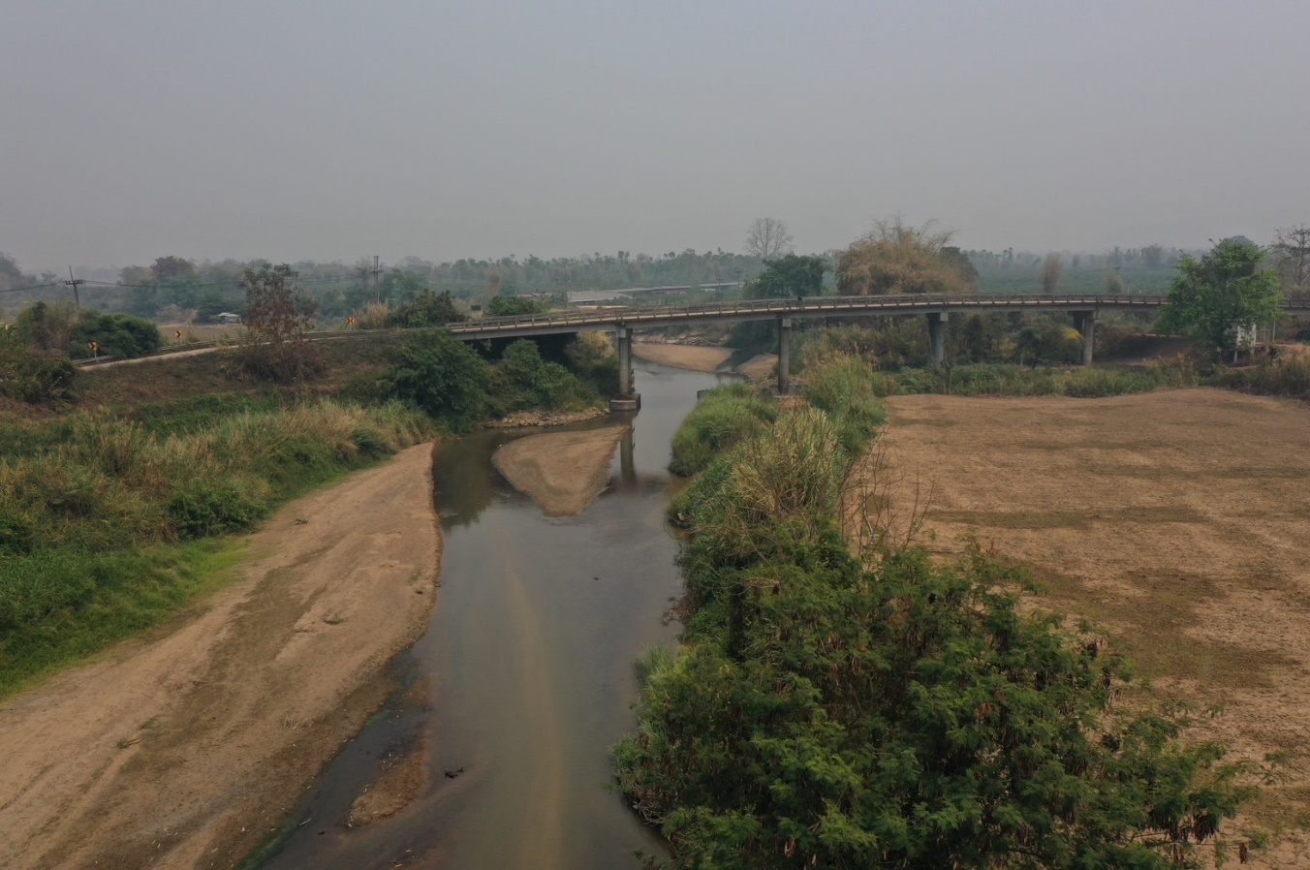
 |  |  |  |  |  |  |  |  |  |  |  | -50 | 450.829 | 443.190 | -50 | 450.746 | 443.470
 |  |  |  |  |  |  |  |  |  |  |  | -40 | 451.121 | 443.190 | -40 | 451.151 | 443.470
 |  |  |  |  |  |  |  |  |  |  |  | -30 | 451.231 | 443.190 | -30 | 451.448 | 443.470
 |  |  |  |  |  |  |  |  |  |  |  | -20 | 451.453 | 443.190 | -20 | 451.613 | 443.470
 |  |  |  |  |  |  |  |  |  |  |  | -10 | 451.733 | 443.190 | -10 | 451.920 | 443.470
 |  |  |  |  |  |  |  |  |  |  |  | 0 | 452.245 | 443.190 | 0 | 452.249 | 443.470
 |  |  |  |  |  |  |  |  |  |  |  | 0 | 447.338 | 443.190 | 0 | 449.029 | 443.470
 |  |  |  |  |  |  |  |  |  |  |  | 5 | 447.102 | 443.190 | 5 | 448.019 | 443.470
 |  |  |  |  |  |  |  |  |  |  |  | 10 | 445.587 | 443.190 | 10 | 447.844 | 443.470
 |  |  |  |  |  |  |  |  |  |  |  | 15 | 445.251 | 443.190 | 15 | 445.239 | 443.470
 |  |  |  |  |  |  |  |  |  |  |  | 20 | 443.190 | 443.190 | 20 | 443.470 | 443.470
 |  |  |  |  |  |  |  |  |  |  |  | 25 | 442.640 | 443.190 | 25 | 442.810 | 443.470
 |  |  |  |  |  |  |  |  |  |  |  | 30 | 442.170 | 443.190 | 30 | 442.200 | 443.470
 |  |  |  |  |  |  |  |  |  |  |  | 35 | 442.540 | 443.190 | 35 | 442.810 | 443.470
รูปตัดขวางลำน้ำน้ำฝางที่แนวสำรวจปริมาณน้ำ
 |  |  |  |  |  |  |  |  |  |  |  | 40 | 443.307 | 443.190 | 40 | 443.689 | 443.470
 |  |  |  |  |  |  |  |  |  |  |  | 45 | 443.960 | 443.190 | 45 | 443.910 | 443.470
 |  |  |  |  |  |  |  |  |  |  |  | 50 | 444.520 | 443.190 | 50 | 444.598 | 443.470
 |  |  |  |  |  |  |  |  |  |  |  | 55 | 445.047 | 443.190 | 55 | 445.147 | 443.470
 |  |  |  |  |  |  |  |  |  |  |  | 60 | 445.420 | 443.190 | 60 | 445.481 | 443.470
 |  |  |  |  |  |  |  |  |  |  |  | 65 | 445.602 | 443.190 | 65 | 445.694 | 443.470
 |  |  |  |  |  |  |  |  |  |  |  | 70 | 445.782 | 443.190 | 70 | 445.768 | 443.470
 |  |  |  |  |  |  |  |  |  |  |  | 75 | 445.720 | 443.190 | 75 | 445.919 | 443.470
 |  |  |  |  |  |  |  |  |  |  |  | 80 | 445.654 | 443.190 | 80 | 445.999 | 443.470
 |  |  |  |  |  |  |  |  |  |  |  | 85 | 446.311 | 443.190 | 85 | 446.323 | 443.470
 |  |  |  |  |  |  |  |  |  |  |  | 90 | 448.922 | 443.190 | 90 | 447.760 | 443.470
 |  |  |  |  |  |  |  |  |  |  |  | 95 | 448.156 | 443.190 | 95 | 448.936 | 443.470
 |  |  |  |  |  |  |  |  |  |  |  | 100 | 445.582 | 443.190 | 100 | 447.940 | 443.470
 |  |  |  |  |  |  |  |  |  |  |  | 105 | 445.494 | 443.190 | 105 | 445.650 | 443.470
 |  |  |  |  |  |  |  |  |  |  |  | 110 | 447.817 | 443.190 | 110 | 445.648 | 443.470
 |  |  |  |  |  |  |  |  |  |  |  | 115 | 449.362 | 443.190 | 115 | 447.394 | 443.470
 |  |  |  |  |  |  |  |  |  |  |  | 120 | 450.512 | 443.190 | 120 | 449.450 | 443.470
 |  |  |  |  |  |  |  |  |  |  |  | 120 | 452.355 | 443.190 | 125 | 449.989 | 443.470
ระยะ | -50 | -40 | -30 | -20 | -10 | 0 | 0 | 5 | 10 | 15 | 20 | 130 | 451.822 | 443.190 | 125 | 452.349 | 443.470
ระดับ | 450.746 | 451.151 | 451.448 | 451.613 | 451.920 | 452.249 | 449.029 | 448.019 | 447.844 | 445.239 | 443.470 | 140 | 451.141 | 443.190 | 135 | 451.850 | 443.470
ระยะ | 25 | 30 | 35 | 40 | 45 | 50 | 55 | 60 | 65 | 70 | 75 | 150 | 450.694 | 443.190 | 145 | 451.496 | 443.470
ระดับ | 442.810 | 442.200 | 442.810 | 443.689 | 443.910 | 444.598 | 445.147 | 445.481 | 445.694 | 445.768 | 445.919 | 160 | 450.413 | 443.190 | 155 | 451.190 | 443.470
ระยะ | 80 | 85 | 90 | 95 | 100 | 105 | 110 | 115 | 120 | 125 | 125 | 170 | 449.549 | 443.190 | 165 | 450.879 | 443.470
ระดับ | 445.999 | 446.323 | 447.760 | 448.936 | 447.940 | 445.650 | 445.648 | 447.394 | 449.450 | 449.989 | 452.349 | หัวแผ่น 2 ม. | 445.580 | 443.190 | 175 | 450.523 | 443.470
ระยะ | 135 | 145 | 155 | 165 | 175
ระดับ | 451.850 | 451.496 | 451.190 | 450.879 | 450.523
ระยะ
ระดับ
ระยะ
ระดับ

 | BM. | 449.169 | ม.(ร.ท.ก.) |  | ตลิ่งฝั่งซ้าย | 452.249 | ม.(ร.ท.ก.) |  | ตลิ่งฝั่งขวา | 452.349 | ม.(ร.ท.ก.)
 | ท้องน้ำ | 442.200 | ม.(ร.ท.ก.) |  | ศูนย์เสา | 443.580 | ม.(ร.ท.ก.) |  | สำรวจเมื่อ 10 ม.ค.2567

 |  |  |  |  |  |  |  |  | ผู้สำรวจ นายกฤษดา ถาปัน

 |  |  |  | ตรวจสอบหมุดหลักฐานแล้ว

 |  |  |  |  | เปลี่ยนรูปแล้ว

